关系图
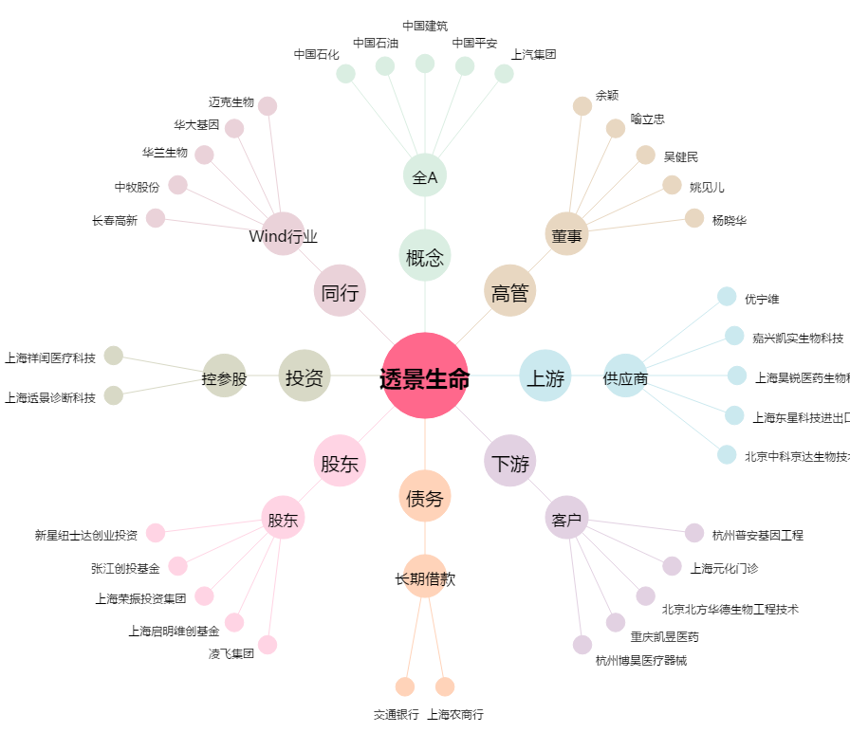
透景生命[300642.SZ] - 关系概览图

